Лист1
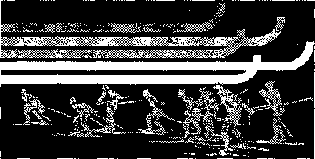

 | Кубок города Иркутска 2016-2017

№ п/п | Ф.И.О. участника | Организация | Очки
 |  |  | I этап | II этап | III этап | IV этап | Чемпионат и первенство | Итого
Девушки 2003- 2004 г.р.
1 | Горбунова Олеся | Россия | 50 | 50 |  |  |  | 100
2 | Кирдеева Дарья | ДЮСШ-3 | 46 | 46 |  |  |  | 92
3 | Щербакова Виктория | ДЮСШ 3 | 28 | 43 |  |  |  | 71
4 | Бошарова Катя | ДЮСШ 3 | 36 | 34 |  |  |  | 70
5 | Кузнецова Екатерина | ДЮСШ 3 | 34 | 36 |  |  |  | 70
6 | Швецова Кристина | ДЮСШ 3 | 32 | 38 |  |  |  | 70
7 | Гордеева Дарья | СОШ 57 | 16 | 28 |  |  |  | 44
8 | Сокольникова Светлана | СОШ-71 | 12 | 32 |  |  |  | 44
9 | Лухнёва Валерия | Шелехов | 43 |  |  |  |  | 43
10 | Юшина Анна | ДЮСШ №3 |  | 40 |  |  |  | 40
11 | Могилева Александра | ДЮСШ-3 | 40 |  |  |  |  | 40
12 | Стукалина Нина | ДЮСШ 3 | 38 |  |  |  |  | 38
13 | Луковникова Елизавета | Б. речка | 30 |  |  |  |  | 30
14 | Дюрба Ксения |  |  | 30 |  |  |  | 30
15 | Ковалёва Виктория | Динамо | 26 |  |  |  |  | 26
16 | Цысляк Яна | Динамо | 24 |  |  |  |  | 24
17 | Сокольникова Светлана | ДЮСШ 3 | 22 |  |  |  |  | 22
18 | Подоляк Екатерина | СОШ 57 | 20 |  |  |  |  | 20
19 | Беспалова Алина | ДЮСШ 3 | 18 |  |  |  |  | 18
20 | Яковлева Елена | СОШ-57 | 14 |  |  |  |  | 14
21 | Сайфилина Лера | ДЮСШ №3 | 13 |  |  |  |  | 13
22 | Подоля Екатерина | СОШ-57 | 11 |  |  |  |  | 11
23 | Горбунова Дарья | ДЮСШ №3 | 10 |  |  |  |  | 10

